JavaAPI
rt.jar

Package | Version | Class
java.applet | JDK0 | Applet(JDK0)
java.awt | JDK0 | Button\Canvas\Checkbox\Dialog\Image\Panel(JDK0)
java.beans | JDKx | Beans\Introspector\MetaData\PropertyEditor\WeakIdentityMap(JDKx)
 | JDK4 | Encoder\Expression\Statement\XMLDecoder\XMLEncoder(JDK4)
 | JDK7 | @Transient(JDK7)
java.beans.beancontext | JDK2 | BeanContext(JDK2)
java.io | JDK0 | DataInput\DataOutput\EOFException\File\InputStream\OutputStream\RandomAccessFile\StreamTokenizer(JDK0)
 | JDK1 | ObjectInput\ObjectOutput\Reader\Serializable\Writer(JDK1)
 | JDK5 | Closeable\Flushable(JDK5)
java.lang | JDKx | Package
 | JDK0 | Boolean\Character\Class\ClassLoader\Cloneable\Compiler\Double\Error\Exception\Float\Integer\Long\Math\Number\Object\@Override\Process\Runnable\Runtime\RuntimeException\String\StringBuffer\Thread\ThreadGroup\Throwable(JDK0)
 | JDK1 | Byte\Short\Void(JDK1)
 | JDK2 | Comparable\ThreadLocal(JDK2)
 | JDK5 | AbstractStringBuilder\Appendable\@Deprecated\Enum\Iterable\ProcessBuilder\StringBuilder(JDK5)
 | JDK7 | AutoCloseable(JDK7)
 | JDK8 | @FunctionalInterface(JDK8)
java.lang.annotation | JDK5 | Annotation\@Documented\@Inherited\@Retention\RetentionPolicy\@Target(JDK5)
 | JDK8 | @Native\@Repeatable(JDK8)
java.lang.ref | JDKx | FinalReference\Finalizer(JDKx)
 | JDK2 | Reference\SoftReference\WeakReference\PhantomReference(JDK2)
java.lang.refect | JDKx | Constructor\Field\Member\Method(JDKx)
 | JDK3 | InvocationHandler\Proxy(JDK3)
 | JDK5 | ParameterizedType\Type\WildcardType(JDK5)
 | JDK8 | Executable\Parameter(JDK8)
java.math | JDK1 | BigInteger(JDK1)
 | JDKx | BigDecimal(JDKx)
 | JDK5 | RoundingMode(JDK5)
java.net | JDK0 | DatagramPacket\DatagramSocket\InetAddress\ServerSocket\Socket\URL\URLConnection\URLEncoder(JDK0)
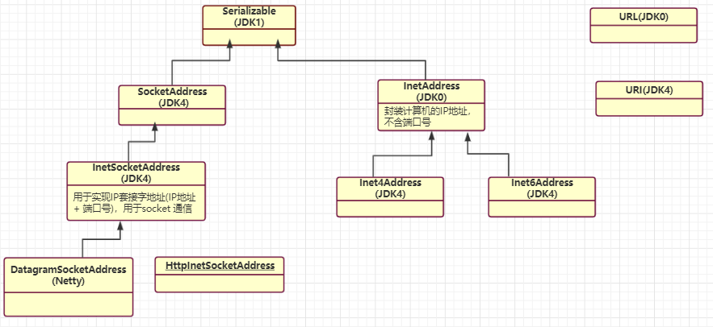
 | JDK1 | DatagramSocketImpl\HttpURLConnection\MulticastSocket(JDK1)
 | JDK2 | URLClassLoader\URLDecoder(JDK2)
 | JDK4 | Inet4Address\Inet6Address\InetSocketAddress\SocketAddress\URI(JDK4)
 | JDK5 | CacheRequest\CacheResponse\Proxy\ProxySelector(JDK5)
 | JDK6 | HttpCookie(JDK6)
java.nio | JDK4 | Buffer\ByteBuffer\DirectByteBuffer\MappedByteBuffer(JDK4)
java.nio.channel | JDK4 | Channel\Channels\FileChannel\DatagramChannel\FileChannel\FileLock\Pipe SelectableChannel\SelectionKey\Selector\ServerSocketChannel\SocketChannel(JDK4)
 | JDK7 | AsynchronousChannel\AsynchronousByteChannel\AsynchronousChannelGroup\AsynchronousFileChannel\AsynchronousServerSocketChannel\AsynchronousSocketChannel\CompletionHandler(JDK7)
java.nio.channel.spi | JDK4 | AbstractSelector(JDK4)
java.nio.file | JDK7 | AccessMode\Files\Path\Paths(JDK7)
java.rmi(ignore) | JDKx | Naming\Remote(JDK1)
java.security(ignore) | JDKx | MessageDigest\Permission\Security\Signature(JDKx)
java.sql(ignore) | JDKx | Connection\Driver\DriverManager\ResultSet\Statement(JDKx) Savepoint(JDK4)
java.text | JDKx | DateFormat\DecimalFormat\NumberFormat\SimpleDateFormat(JDKx)
java.time | JDK8 | Duration\LocalDate\LocalDateTime\LocalTime\Period(JDK8)
java.time.format | JDK8 | DateTimeFormatter(JDK8)
java.util | JDK0 | Date\Dictionary\Enumeration\Vector\Stack\Dictionary\Hashtable\Properties\Random\Stack\StringTokenizer\Vector(JDK0)
 | JDK1 | Calendar\EventListener\EventObject\GregorianCalendar\TimeZone(JDK1)
 | JDK2 | AbstractCollection\ArrayList\Arrays\Collection\Collections\Comparator\HashMap\HashSet\Iterator\List\ListIterator\Map\Set\SortedMap\SortedSet\TreeMap\TreeSet\WeakHashMap(JDK2)
 | JDK3 | Timer\TimerTask(JDK3)
 | JDK4 | IdentityHashMap(JDK4)
 | JDK5 | AbstractQueue\EnumMap\EnumSet\Formattable\Formatter\PriorityQueue\Queue\UUID(JDK5)
 | JDK6 | ArrayDeque\Deque\NavigableMap\NavigableSet(JDK6)
 | JDK7 | Objects(JDK7)
 | JDK8 | Base64\Optional\Spliterator(JDK8)
java.util.concurrent | JDK5 | AbstractExecutorService\BlockingQueue\Callable\ConcurrentHashMap\ConcurrentLinkedQueue\ConcurrentMap\CopyOnWriteArraySet\CopyOnWriteArrayList\CountDownLatch\CyclicBarrier\Exchanger\Executor\Executors\ExecutorService\Future\FutureTask\LinkedBlockingQueue\Semaphore\SynchronousQueue\ThreadFactory\ThreadPoolExecutor\TimeUnit(JDK5)
 | JDK6 | BlockingDeque\ConcurrentSkipListMap\ConcurrentSkipListSet\LinkedBlockingDeque\RunnableFuture(JDK6)
 | JDK7 | Fork\Join框架 ConcurrentLinkedDeque\ForkJoinPool\ForkJoinTask\Phaser\RecursiveAction\RecursiveTask(JDK7)
 | JDK8 | CompletableFuture(JDK8)
java.util.concurrent.atomic | JDK5 | AtomicBoolean\AtomicInteger\AtomicLong\AtomicReference(JDK5)
java.util.concurrent.locks | JDK5 | Condition\Lock\ReadWriteLock\ReentrantLock\ReentrantReadWriteLock(JDK5)
 | JDK8 | StampedLock(JDK8)
java.util.function | JDK8 | Consumer\Function\Predicate\Supplier(JDK8)
java.util.jar | JDK2 | Attributes(JDK2)
java.util.logging | JDK4 | Level\Logger\Logging\LogManager(JDK4)
java.util.regex | JDK4 | ASCII(JDKx) Matcher\Pattern(JDK4) MatchResult(JDK5)
java.util.spi | JDK8 | CalendarDataProvider\CalendarNameProvider(JDK8)
java.util.stream | JDK8 | Collector\Collectors\Sink\Stream\Streams(JDK8)
java.util.zip | JDKx | CheckedInputStream\CheckedOutputStream\Checksum\CRC32\GZIPInputStream\GZIPOutputStream\ZipEntry\ZipFile\ZipInputStream\ZipOutputStream\(JDKx)

javax.accessibility
javax.activation
javax.annotation |  | PostConstruct\PreDestroy\Resource\Resources
javax.transaction
javax.transaction.xa |  | XAException\XAResource\Xid\
javax.xml

 |  | Java™ Platform, Standard Edition 8 API Specification
 |  | https://docs.oracle.com/javase/8/docs/api/
 |  | https://www.matools.com/api/java8

Iterable
集合 | JDK | 底层数据结构 | 初始容量 | 扩容条件 (见add()等方法) | 扩容倍数 | 扩容 | 线程安全 | 是否有序 | 是否允许重复
Vector | JDK0 | 数组：Object[] elementData; | initialCapacity=10，初始容量，默认10。 capacityIncrement=0，每次扩容个数，默认0。 | add()方法： modCount++; 若新增后的元素个数 > 数组长度，则扩容。 | 可以扩容capacityIncrement个，若该值未设定，则默认扩容2倍。 newCapacity = oldCapacity + ((capacityIncrement > 0) ? capacityIncrement : oldCapacity); if (newCapacity - MAX_ARRAY_SIZE > 0) newCapacity = hugeCapacity(minCapacity); | Arrays.copyOf() | 线程安全，synchronized方法 | 有序 | 允许重复
Stack 继承Vector | JDK0 | 数组：Object[] elementData; |  | stack有push()\pop()\peek()\empty()\search()方法。 继承了vector的add()\remove()\get()\set()方法。 |  |  | 线程安全，synchronized方法 | 有序 | 允许重复

LinkedList | JDK2 | 双向链表，节点元素如下： private static class Node<E> {Node next; Node prev;} | 没有初始化大小，也没有扩容的机制。 | add()方法： modCount++; |  |  | 非线程安全 | 有序 | 允许重复
ArrayList | JDK2 | 数组：Object[] elementData; | 初始容量0。 首次调用add()方法时,容量初始化为10：minCapacity = Math.max(DEFAULT_CAPACITY, minCapacity); DEFAULT_CAPACITY=10。 | add()方法： modCount++; 若 元素个数 > 数组长度，则扩容。 | 扩容1.5倍。 newCapacity = oldCapacity + (oldCapacity >> 1); if (newCapacity - MAX_ARRAY_SIZE > 0) newCapacity = hugeCapacity(minCapacity); | Arrays.copyOf() | 非线程安全 | 有序 | 允许重复

HashSet | JDK2 | 内部用HashMap存储数据： HashMap<E,Object> map; |  | add()方法： map.put(e, PRESENT)==null; //PRESENT=new Object(); |  |  |  | 无序 | 不允许重复
LinkedHashSet |  |  |  |  |  |  |  | 按输入顺序输出
TreeSet | JDK2 | 内部用NavigableMap存储数据： NavigableMap<E,Object> m; |  |  |  |  |  | 有序，元素实现Comparable接口，或设置比较器Comparator | 不允许重复

Hashtable | JDK0 | 链表数组： class Entry<K,V> implements Map.Entry<K,V> { } | initialCapacity=11;初始容量11。 loadFactor=0.75f;加载因子0.75。 threshold=Math.min(initialCapacity * loadFactor, MAX_ARRAY_SIZE + 1);阈值8。 | put()方法： 先判断key是否存在，若存在，则返回。否则添加到集合。 addEntry()方法： modCount++; 若 count >= threshold，则扩容 rehash()。 未采用快速失败机制。 | rehash()方法： 扩容2倍再加1：newCapacity = (oldCapacity << 1) + 1; modCount++; threshold = (int)Math.min(newCapacity * loadFactor, MAX_ARRAY_SIZE + 1); 再重新计算老元素的hash。 | rehash() | 线程安全，synchronized方法。 key、value都不能为null。
Properties 继承Hashtable
HashMap | JDK2 | 链表数组： class Node<K,V> implements Map.Entry<K,V>{ } | loadFactor = DEFAULT_LOAD_FACTOR = 0.75f，加载因子0.75。 threshold = 12 = 16*0.75f，阈值12，超出则扩容。 DEFAULT_INITIAL_CAPACITY=1<<4，初始容量16。 tableSizeFor()方法， 首次调用put()方法，会调用resize()方法。 newCap = DEFAULT_INITIAL_CAPACITY; newThr = (int)(DEFAULT_LOAD_FACTOR * DEFAULT_INITIAL_CAPACITY); | put()方法：(初始容量-1)&操作(key的hash值)，即hash值对初始容量取余，确定该值放到哪个bucket。 TREEIFY_THRESHOLD=8，树化阈值。若某个链表的长度>8，则树化。 若 元素个数>threshold，则扩容 resize()。 采用了快速失败机制。 | resize()方法： size>=threshod时，需扩容。扩容2倍。扩容较繁琐，需要对当前对象数组中的元素重新hash，并填充数组，最后重新设置threshold值。 | resize()方法： newCap = oldCap << 1 newThr = oldThr << 1 重新计算Hash。 | 非线程安全。 key、value均可为null。HashMap中只有一条记录可以是一个空的key，但任意数量的条目可以是空的value。 | 无序 | 允许重复
LinkedHashMap |  |  |  |  |  |  |  | 按输入顺序输出
TreeMap | JDK2 | 内部有Comparator comparator属性， 默认为null。 |  |  |  |  |  | 有序，元素实现Comparable接口，或设置比较器Comparator | 允许重复

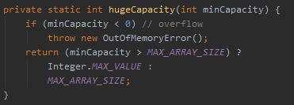
 |  |  | MAX_ARRAY_SIZE = Integer.MAX_VALUE - 8 ArrayList最大容量为什么是Integer.MAX_VALUE-8？ PS：数组作为一个对象，需要一定的内存存储对象头信息，对象头信息最大占用内存不可超过8字节。 | 集合中都有一个modCount字段，表示修改次数。 在快速失败(fail-fast)机制中会用到。 | MAX_ARRAY_SIZE = Integer.MAX_VALUE - 8

Spring
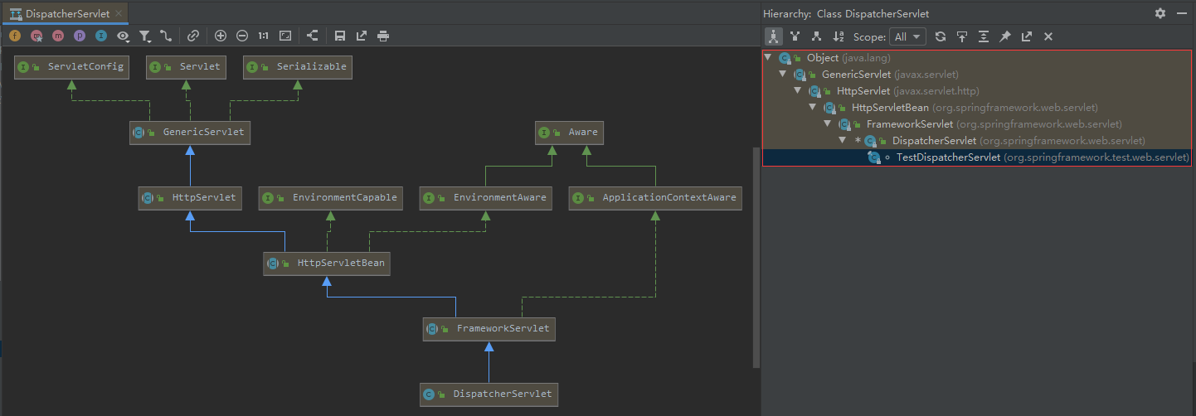
Spring | https://spring.io/
Spring Framework | https://spring.io/projects/spring-framework
Spring Boot | https://spring.io/projects/spring-boot
Spring Cloud | https://spring.io/projects/spring-cloud

 | web.xml文件详解 PS：Web容器的加载顺序：ServletContext -> context-param -> listener -> filter -> servlet http://www.cnblogs.com/hellojava/archive/2012/12/28/2835730.html
类名(Servlet) | 方法(生命周期)
javax.servlet.Servlet | public void init(ServletConfig config) throws ServletException; public void service(ServletRequest req, ServletResponse res) throws ServletException, IOException; public void destroy(); public ServletConfig getServletConfig(); public String getServletInfo();

javax.servlet.GenericServlet javax.servlet.http.HttpServlet org.springframework.web.servlet.HttpServletBean org.springframework.web.servlet.FrameworkServlet org.springframework.web.servlet.DispatcherServlet

类名(Listener) | 方法(生命周期)
java.util.EventListener

javax.servlet.ServletContextListener | default public void contextInitialized(ServletContextEvent sce) default public void contextDestroyed(ServletContextEvent sce)

org.springframework.web.context.ContextLoaderListener | public void contextInitialized(ServletContextEvent event) public void contextDestroyed(ServletContextEvent event)

ServletContextListener、ServletContextAttributeListener
HttpSessionListener、HttpSessionAttributeListener
ServletRequestListener、ServletRequestAttributeListener

类名(Filter) | 方法(生命周期)
javax.servlet.Filter | default public void init(FilterConfig filterConfig) throws ServletException public void doFilter(ServletRequest request, ServletResponse response, FilterChain chain) default public void destroy()
继承 GenericFilterBean、OncePerRequestFilter、AbstractRequestLoggingFilter 等抽象类

类名(Interceptor) | 方法(生命周期)
org.springframework.web.servlet.HandlerInterceptor | boolean preHandle(HttpServletRequest request, HttpServletResponse response, Object handler) throws Exception; void postHandle(HttpServletRequest request, HttpServletResponse response, Object handler, ModelAndView modelAndView) throws Exception; void afterCompletion(HttpServletRequest request, HttpServletResponse response, Object handler, Exception ex) throws Exception;
org.springframework.web.context.request.WebRequestInterceptor | void preHandle(WebRequest request) throws Exception; void postHandle(WebRequest request, ModelMap model) throws Exception; void afterCompletion(WebRequest request, Exception ex) throws Exception;

org.apache.ibatis.plugin.Interceptor | Object intercept(Invocation invocation) throws Throwable; Object plugin(Object target); void setProperties(Properties properties);

